仕切り
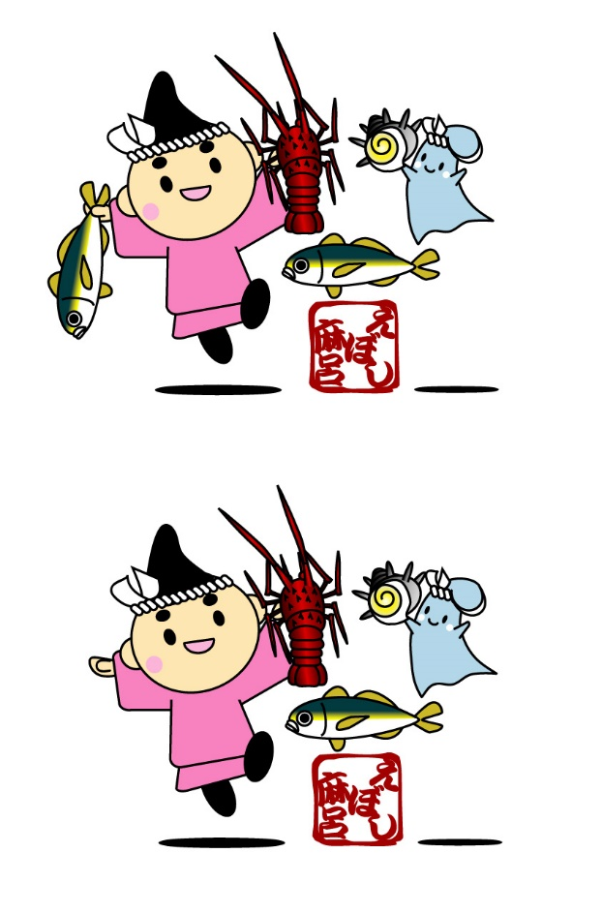
E 農 業・漁 業
2000年世界農林業センサス集計結果（平成12年2月1日現在）
№６１、６３～６５



農林業センサスは、我が国の農林業の生産構造、就業構造を明らかにするとともに、農山村の実態を総合的に把握し、農林行政の企画・立案・推進のための基礎資料を作成し、提供することを目的としています。
漁業センサスは、漁業の生産構造、就業構造等を明らかにするとともに、漁村、流通・加工業等の漁業の背景の実態を総合的に把握し、農林水産省が実施する各種水産施策の検討や水産統計調査の基礎となる資料として、水産行政に利用することを目的としています。

